решение

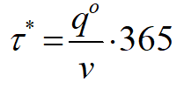
Ожидаемый спрос | ед./ год | 5000
Ожидаемый спрос за один день | ед. за 1 день | 13.698630137
Ожидаемый спрос на период выполнения заказа | ед./ дней | 205.4795
Затраты на хранение одной единицы товара в год | BYN / год | 5
Затраты на выполнение одного заказа | BYN | 45
Время выполнения заказа | дней | 15
 |  |  |  |  | число поставок в году |  | интервал между поставками | число дней, на которое хватит размера поставки
Оптимальный размер партии поставки | ед. | 300 |  |  | 16.666666667 |  | 21.9 | 21.9

Интервал между поставками | дней | 21.9

Годовые издержки | BYN / год | 1500
 |  |  | 205.4795
Точка заказа | ед. | 205.4795 | 0.68493150685 | целое будет =0 |  | 0
 |  |  |  |  |  | 0
Минимальный начальный запас | ед. | 205.47945205 |  |  |  | 205.4795

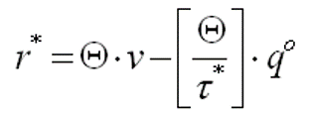

 |  |  | Примечание. Точка заказа - это, по сути, ожидаемый спрос на период выполнения заказа.
 |  |  | Поэтому если спрос дан за год, а время выполнения заказа - в днях, то время выполнения заказа нужно умножить на ожидаемый спрос за один день

график
Время, дней | Текущий запас | Фиктивный запас | Точка заказа
0 | 205.4795 | 505.4795 | 205.4795
15 | 0 | 300 | 205.4795
15 | 300 | 300 | 205.4795
21.9 | 205.4795 | 205.4795 | 205.4795
21.9 | 205.4795 | 505.4795 | 205.4795
36.9 | 0 | 300 | 205.4795
36.9 | 300 | 300 | 205.4795
43.8 | 205.4795 | 205.4795 | 205.4795
43.8 | 205.4795 | 505.4795 | 205.4795
58.8 | 0 | 300 | 205.4795
58.8 | 300 | 300 | 205.4795
65.7 | 205.4795 | 205.4795 | 205.4795
65.7 | 205.4795 | 505.4795 | 205.4795

